Tabelle1
Umölungs-Sparplan für Fa.: | xxx

1. Bestandsdaten:

Fahrzeugbestand im Fuhrpark: | 1 | Fahrzeuge
Ölvolumen pro Fahrzeug | 26.5 | Liter
Ölwechselintervall | 75,000 | km
Gesamt Ölbedarf pro Jahr | 53.0 | Liter pro Jahr

aktuell eingesetzte Viskositätsklasse: | 10W-40

Ihr bisheriger Ölpreis /Liter | 2.50 €
Ihre aktuell jährlichen Gesamtkosten für Motoröl:
 | 132.50 €

Ihr aktueller Ø Kraftstoffverbrauch:
pro Fahrzeug: | 30.0 | Liter/100 km
Laufleistung/Jahr | 150,000 | km
Jahresverbrauch/Fahrzeug: | 45,000 | Liter
pro Jahr: | 45,000 | Liter für den gesamten Fuhrpark

Ø Kosten für Kraftstoff pro Liter | 1.85 €
Ø Gesamtkosten Kraftstoff pro Jahr: | 83,250.00 €

2. Optimierungsvorschlag:

neu eingesetzte Ölmarke: | LIQUI MOLY
Bezeichnung | TOP TEC TRUCK 4350
neu eingesetzte Viskositätsklasse | 5W-30

Ihr neuer Ölpreis / Liter | 7.24 €
Ihre neuen jährlichen Gesamtkosten für Motoröl im Fuhrpark
 | 383.72 € | = | 383.72 € | pro Fahrzeug

Umölungspaket
Pro-Line Motorspülung 3x1 Liter | 40.86 €
Pro-Line Motor-Verschleiß-Schutz 2x1 Liter | 73.06 €
Pro-Line Diesel System Reiniger K 1 Liter | 20.84 €
Gesamtkosten für Reinigung und Verschleißschutz im Fuhrpark
 | 134.76 € | = | 134.76 € | Kosten pro Fahrzeug
Gesamtkosten für Reinigung und Verschleißschutz und Premium Motoröl im Fuhrpark
 | 518.48 € | = | 518.48 € | Kosten pro Fahrzeug

Ihr neuer Ø Kraftstoffverbrauch bei 3% Einsparung:
pro Fahrzeug: | 29.10 | Liter/100 km
Laufleistung/Jahr | 150,000 | km
Jahresverbrauch/Fahrzeug: | 43,650 | Liter
pro Jahr: | 43,650 | Liter für den gesamten Fuhrpark

Æ Gesamtkosten Kraftstoff pro Jahr: | 80,752.50 €

Ihre mögliche Ersparnis beim Kraftstoff: | 2,497.50 €
abzüglich Mehrkosten Motoröl | 251.22 €
abzüglich Mehrkosten Umölungspaket | 134.76 €
Gesamteinsparpotenzial: | 2,111.52 € | = | 2,111.52 € | Einsparung pro Fahrzeug

Gesamte CO2 Einsparung pro Jahr* | 3,537 | kg

bei einer Einsparung von 4 %: | 2,944 € | = | 2,944 € | Einsparung pro Fahrzeug

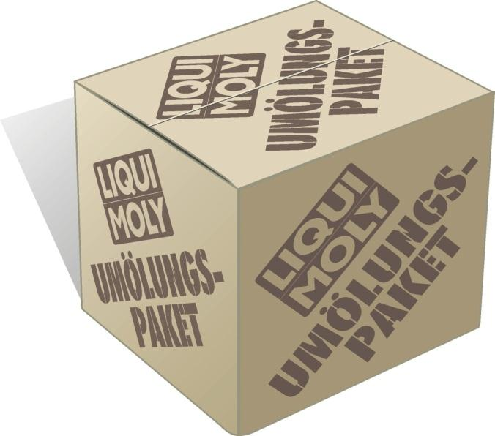

*CO2 Einsparung von 2,62 kg pro Liter Diesel

